상품제안서
에코 쇼핑 카트 중대형 덮개형 | 상품코드: F25653

 |  |  |  |  |  |  | 02-412-0044 | www.easy1.co.kr
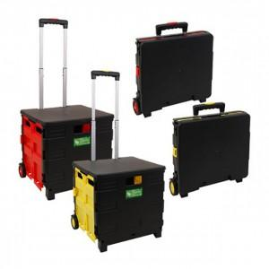

【상세/제작정보】 | * 기본수량 미만 인쇄불가 * 스티커 제작 및 비용 별도문의

【인쇄/포장옵션】 | 실크 / 포장불가능

【공급단가】 | 수량 | 60~ | 100~ | 500~ | 1,000~ | 2,000~
*VAT별도 | 단가 | 17,250원 | 16,970원 | 16,560원 | 16,140원 | 15,870원

【상품 URL】 | https://dev.easy1.co.kr:443/src/goods_detail.php?gdno=25653

